Preguntas 3
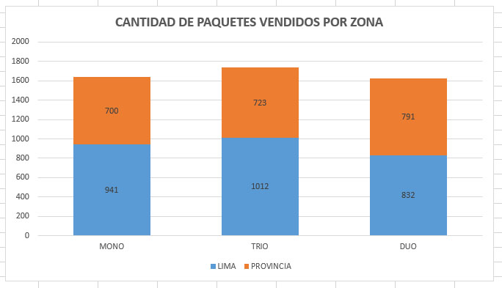
EXAMEN DE EXCEL - PREGUNTA 3

3 | 3 ptos | Con fórmulas y funciones en base a la información de la "Tabla_Datos" hacer lo siguiente:

 |  | --> Llenar la Tabla 1 con las fórmulas necesarias. Sug. Usar la función CONTAR.SI.CONJUNTO

 |  |  | Tabla 1: | CANTIDAD DE PAQUETES VENDIDOS POR ZONA

 |  |  | Paquete | LIMA | PROVINCIA | TOTAL

 |  |  | TOTAL | 0 | 0 | 0

 |  | --> Crear el gráfico en base al modelo mostrado a continuación: |  |  |  |  | Repetir el gráfico Aquí

Pregunta 4
EXAMEN DE EXCEL - PREGUNTA 4

Crear las siguientes Listas a partir de la información de la "Tabla_Datos":
LISTA DE CLIENTES
Crear una lista de clientes con sus datos respectivos. Sug. Hacerlo con Quitar Duplicados.
Darle formato como tabla y ponerle el nombre "Tabla_Clientes"

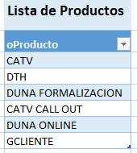
LISTA DE PRODUCTOS
Crear una lista de productos. Sug. Hacerlo con Quitar Duplicados.
Darle formato como tabla y ponerle el nombre "Tabla_Productos"

Preguntas 6
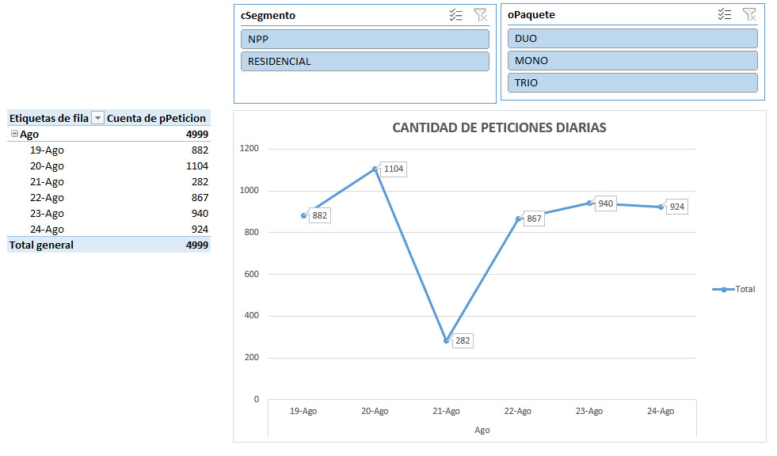
EXAMEN DE EXCEL - PREGUNTA 6

6 | 4 ptos | Hacer las siguientes tablas dinámicas con sus respectvos gráficos a partir de "Tabla_Datos"

 |  | --> Cuantas peticiones (pPeticion) se hicieron en el mes de Agosto, clasificar por Paquete y producto, y filtrar el informe por Departamento.
 |  | Hacer un gráfico de columnas que muestre éste reporte. Tomar de ejemplo la imagen siguiente:

 |  | RESOLVER ABAJO

 |  | --> Cuantas peticiones (pPeticion) se hicieron por día, sólo para los segmentos NPP y RESIDENCIAL, filtrar el informe por Paquete.
 |  | Hacer un gráfico de lineas que muestre la evolución diaria de las peticiones, de acuerdo al reporte obtenido.
 |  | Usar segmentación de datos para filtrar el informe. Tomar de ejemplo la imagen siguiente:

